产品
数字技术中心周工作汇报（20260824-20260830）
二、产品工作｜以产品差异性、产品标准化、AI赋能和经营治理为主线；每项写清本周变化、证据边界和下一能力门槛

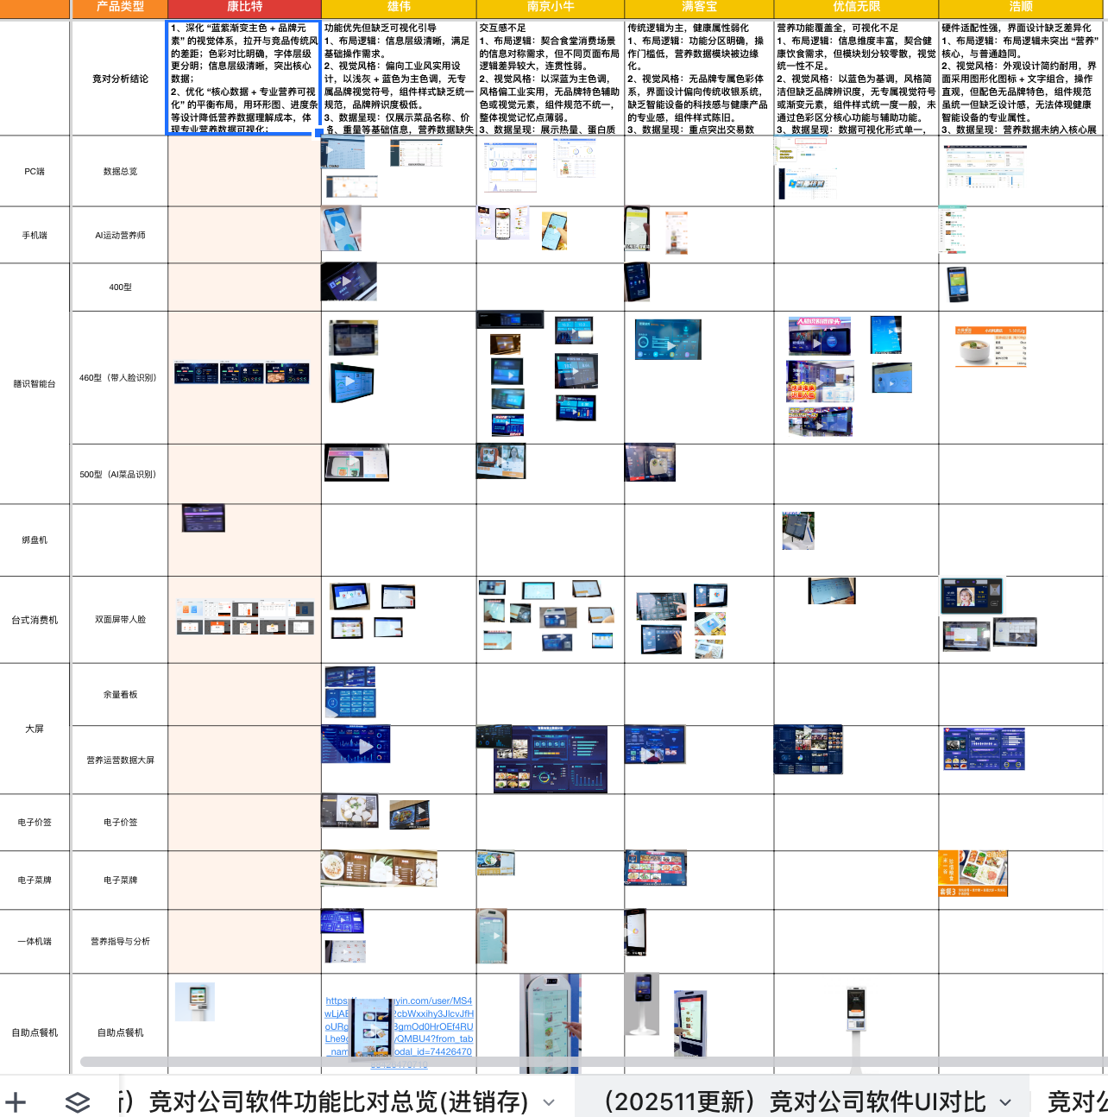
序号 | 一级分类 | 二级分类 | 工作内容 | 对应项目/场景 | 时间节点 | 负责人 | 本周输出/目标 | 备注
1 | 产品差异性 | 政企营养版 | 完成政企营养竞品分析与原型评审，明确哈尔滨膳质舍应用范围，并继续推进PC/移动端开发 | 哈尔滨膳质舍、企业/机关场景 | 下周形成可开发范围与评审记录 | 李潇 / 兰海军 | 从多轮原型评审推进到范围收敛；前端开发状态仍需回读 | Build；暂无成熟度升级证据
2 | 产品差异性 | AI菜品导入与营养匹配 | 标准产品AI一键菜品导入上线，支持模板批量导入、同名菜品图片更新；菜品分类与100g组分匹配继续优化 | 人大附中、标准产品 | 下次周报前补准确率测试数据 | 孙海琴 / 孙倩倩 | 已形成可演示功能；同名菜品价格覆盖规则待确认 | Validate；AI生成菜品图因现场一致性风险暂不实施
3 | 产品标准化 | 标准产品补单管理 | 支持按消费策略自动结算并生成消费订单，国康医院人工补单流程已上线并培训 | 国康医院、标准产品 | 下周补回归证据并验证异常边界 | 孙海琴 / 孙倩倩 / 尹旭亮 | 项目需求已回收到标准能力 | Standardize候选；客户整体验收未确认
4 | 产品标准化 | 消费补贴核算与订单导出 | 形成充值、退款、提现订单一键导出，以及部门消费、开发人员补贴明细、批量导入与审核发放流程 | 四方达 | 下周完成正式环境回验 | 孙海琴 / 郭东伟 | 核算、导出和补贴发放链路已形成 | Standardize候选；资金与客户验收仍需真实环境证据
5 | 产品标准化 | 软件SKU与销售演示 | 收敛为3个SPU×3个功能版本的9行SKU简表，并形成28项目映射和功能包矩阵 | 智慧食堂销售体系 | 确认版本权益、价格、Owner、Demo账号和首批试点 | 姜阳 / 待确认Owner | 把项目清单转成可筛选、可演示的销售产品结构 | L1→L2候选；DoR BLOCKED
6 | 产品标准化 | 按餐线定义套餐包 | 完成餐线主骨架、设备版本和测算Excel，形成零开发试运行路径 | 企业/学校/机关餐线 | 补录项目参数并关闭460免绑盘等P0 | 姜阳 / 待确认Owner | 套餐测算可用于内部方案试算 | V0.9.2；正式自动测算BLOCKED
7 | 产品标准化 | Odoo产品与客户门户 | 上线产品、组合、案例和客户门户受控试点；专用报价、客户方案PDF和Product Documents已生效 | 内部销售、受控客户验收 | 完成微信真机验收、TTL策略和案例授权 | 姜阳 / 销售运营待确认 | 建立从产品资料到报价与客户分享的数字货架 | Scale候选；全量客户外发BLOCKED
8 | 产品标准化 | 产品大学与助销材料 | 32门课程审核工作台、五级认证及考核材料齐备；24项助销细项和14门新手村课程完成建档/规划 | 销售、售前、交付新人 | 选10门成交必修课试点，逐门Review并冻结审核责任 | 姜阳 / 内容Owner待确认 | 从零散材料转向可审核、可训练、可考核的上岗体系 | L2候选；正式课程和价格/资质仍待确认
9 | 产品标准化 | 安全与三级等保 | 完成安全配置、认证环境、自测、首轮漏洞整改和网安检查准备；国信安全整改取得进展 | 自研产品、国信、城市副中心 | 补复扫/现场检查证据并按四态关闭 | 王朔 / 赖清涛 / 兰海军 | 安全整改流程开始证据化 | 外部门禁未关闭，不写认证完成
10 | 产品标准化 | 低版本SQL升级SOP | 形成目标Tag冻结、差异清单、预检备份、分段执行、逐段回读和业务冒烟的升级主线 | 低版本客户项目 | 选一次真实交付复验并接入检查流程 | 郭东伟 | 把个人经验沉淀为研发与交付共用SOP | Standardize；未替代生产授权与现场验收
11 | AI赋能 | 复杂任务模式路由 | 形成常规Codex与Ruflo+Codex Harness按复杂度分流的团队判断，Ruflo上禾试点已留回归与审计证据 | 跨仓库、高风险、长周期任务 | 完成第二个量化对照试点 | 兰海军 | 从工具偏好转向风险、角色和证据驱动的执行模式 | Validate；真实设备门禁未闭环
12 | AI赋能 | AI可执行Use Case与云效 | 建立UC标准、Skill、模板、eval和云效正文回读规则，将需求主/分支/异常/恢复、验收和测试直接带入执行 | 产品需求、研发任务、缺陷 | 用下一条真实需求做首次完整回读验收 | 姜阳 / 产品团队 | 把自然语言需求转成可验证执行契约 | Standardize；真实需求首验待完成
13 | AI赋能 | Agent Skills流程选型 | 形成Superpowers自动挡与mattpocock/skills手动挡的任务选型边界，一次任务明确一套主流程 | 日常开发、大型新项目、跨会话协作 | 在真实任务中验证路由准确性和重复流程减少情况 | 尹旭亮 | 减少简单任务过度流程化和复杂任务缺少决策留痕 | 方法已分享；量化数据待补
14 | AI赋能 | AI参与交付与验证 | AI已用于需求边界拆解、上下游代码分析、最小修改、Docker语法/测试验证和报表差异定位 | 大兴、三全、机场等 | 统一记录已验证项、现场门禁、返工与时长 | 赖清涛 | 从写材料/查问题进入需求、开发、验证和知识沉淀闭环 | 团队方法形成；真实环境验收仍由业务负责
15 | AI赋能 | 企业微盘知识入口 | 三大微盘源完成元数据索引刷新，为项目、产品和交付资料定向检索提供统一入口 | 项目交付管理共享空间、数字技术中心知识库 | 按周报/项目任务定向转换少量正文材料 | 姜阳 | 降低资料定位成本，避免批量复制原始文件 | Scale；当前只证明元数据索引，不证明正文已读取
16 | 经营治理 | 四个月新增2000万作战系统 | 经营结论收敛为先建立唯一CRM商机主表和收入作战节奏，月均500万等数字仅作待校准目标 | 数科业务销售增长 | 冻结字段、Owner、阶段口径和销售周节奏 | 姜阳 / 销售负责人待确认 | 把课程扩张和零散动作收敛到成交主线 | 战略假设；必须由真实CRM校准
17 | 市场洞察 | 阳光智园竞品深研 | 确认其从校服O2O延伸为区县教委校园餐治理方案商，并对冲突规模数据做降级处理 | 学校/教委食安营养监管包 | 拆解校园监管包与企事业食堂包的差异化能力 | 姜阳 | 为学校线产品边界和投标表达提供B/C级竞争情报 | 收入、毛利、续费仍缺证据
18 | 产品差异性 | 炒菜机器人设备对接 | 完成组织/门店/设备同步、控制、进度查询和cook_log Webhook方案 | 哈尔滨膳质舍、智能后厨 | 补coId/mobile/SN、测试设备与签名并轮换密钥 | 兰海军 / 赖清涛 | 形成设备接口方案，为后厨自动化集成建立边界 | Build；测试设备和签名待确认

